INDICACIONES
TUTORES DE EXCELENCIA |  | 
Año Lectivo 2024-2025
ACCIÓN TUTORIAL: | Durante el año lectivo el tutor debe ser conocedor del perfil tutorial que la Institución requiere, además de ejecutar responsablemente las funciones y las líneas de acción. El Departamento de Consejería Estudiantil verificará su desempeño como tutor excelente, le apoyará en el proceso de seguimiento e intervención con los estudiantes y generará estrategias de apoyo en unidad con la subdirección. Recuerde comunicarse oportunamente y crear vínculos de óptima mediación tutorial.

 | Todos los tutores deben cumplir con responsabilidad las siguientes funciones:
FUNCIONES GENERALES DEL TUTOR | -Desarrollar las actividades previstas en el plan de tutoría. (Debe ser elaborado hasta el 15/10/2025 es importante tomar como insumo el resultado de las encuestas socioemocionales)
 | -Ser afectivos y motivar diariamente en las actividades iniciales y finales a sus estudiantes, estar pendiente de eventos importantes en su vida (cumpleaños, nacimiento de hermanos, enfermedad, situaciones de cambio en la dinámica familiar)
 | -Modelar con el ejemplo los valores y las actitudes que se desean lograr en su grupo de estudiantes.
 | -Aplicar técnicas para la resolución de conflictos presentados en su grado a cargo.
 | - Guardar confidecialidad y sigolo profesional de la situaciones académicas , actitudinales y afectivas de sus estudiantes.
 | - Detectar , intervenir o derivar las posibles situaciones que estén afectando al normal rendimiento académico y afectivo de los estudiantes a su cargo, e implementar un plan de apoyo grupal o individual de intervención.
 | -Facilitar la integración de todos los estudiantes en el grupo y fomentar su participación en las actividades de la Institución.
 | -Participar activamente en las actividades planificadas de carácter académico, afectivo y actitudinal.
 | -Coordinar las actividades complementarias (cívicas, sociales, afectivas) de los estudiantes en el marco de lo establecido por la Institución.
 | - Informar con profesionalismo a los representantes legales, lo que concierne al rendimiento académico, actitudinal y afectivo de los estudiantes.
 | - Vincularse respetuosamente con los padres de familia mediante una comunicación clara y asertiva.
 | - Comunicar o remitir al DECE sobre dificultades reiteradas de tipo académico y/o actitudinal y afectivo que puedan presentar los estudiantes a su cargo.
 | -Coordinar y presidir las juntas de grado o curso.

LÍNEAS DE ACCIÓN CON EL ESTUDIANTE | Conocer la información sobre la situación personal, familiar y académica.
 | Verificar periódicamente el reporte desempeño académico, actitudinal y afectivo.
 | Vincularse afectivamente con los estudiantes
 | Abrir espacios personales de escucha con cada estudiante.
 | Orientar continuamente el trabajo académico, integración grupal y desenvolvimiento actitudinal.
 | Detectar posibles necesidades específicas de aprendizaje y comunicar al DECE.

LÍNEAS DE ACCIÓN CON EL GRUPO DE TUTORÍA | Llenar la hoja de ruta correpondiente a las atenciones realizadas durante el año escolar
 | Mantener entrevistas individuales ejecutando las sugerencias emitidas por el DECE
 | Organizar comisiones internas (Consejo de grado o curso, semaneros, de disciplina, cuadernos, aseo, social)
 | Recopilar datos informativos relevantes de su grupo de estudiantes. (PORTAFOLIO TUTORIAL)
 | Aplicar cuestionarios: Fichas de: detección de dificultades, estilo de aprendizaje, contexto familiar, hábitos de estudio, observación conductual, socio-gramas, etc.
 | Establecer normas de convivencia y llegar a acuerdos para el cumplimiento de los mismos.
 | Informar sobre posibles itinerarios académicos y sociales planificados por la Institución Educativa.
 | Implementar actividades formativas:
 | -Que fomenten la participación, integración social (Tarjeta de cumpleaños, juegos de simulación, dinámicas de grupo, mesas redondas, torbellino de ideas, juego de roles, música, lecturas)
 | -Para enseñar a sentir y tomar decisiones (Técnicas de estudio, ofrecer alternativas para resolución de problemas y toma de decisiones)
 | -Que promuevan la integración del curso , evidenciadas en el Plan Tutorial -
 | -Que promuevan la sana convivencia y la cultura de paz (afectograma, comisión ética, programa para el desarrollo de la empatía)
 | -Controlar las asistencias de los estudiantes, control, cumplimiento y dosificación de tareas y cuidado de los recursos personales y materiales del aula.

LÍNEAS DE ACCIÓN CON EL EQUIPO DE MEDIADORES | Analizar las dificultades escolares y buscar apoyos necesarios.
 | Transmitir y recoger información del resto de mediadores.
 | Crear medios de colaboración con los diferentes mediadores del grupo.
 | Canalizar la aplicación de cuestionarios y escalas de observación (académica y conductual)
 | Informar acerca del grado de desarrollo alcanzado en relación con los objetivos establecidos para el grado / curso.
 | Socializar estrategias de apoyo docente en casos individuales y grupales.
 |  |  | |
LÍNEAS DE ACCIÓN CON EL DECE | Remitir oportunamente situaciones puntuales en el siguiente formato: IDETECCION.Formato.24-25
 | Aplicar las recomendaciones impartidas por el DECE, en beneficio grupal y personal de los tutoriados.
 | Comunicar oportunamente los incidentes grupales e individuales.
 | Emitir informes de desenvolvimiento de los estudiantes reportados.

LÍNEAS DE ACCIÓN CON LAS FAMILIAS | Liderar las reuniones de padres y madres de familia.
 | Entrevistar a los representantes en caso de que sea necesario (Recopilación de información, evaluación inicial...)
 | Citar a padres de familia para elogiar los logros del estudiante, comunicar novedades y plantear estrategias de mejoramiento que se requieran.

HORARIO
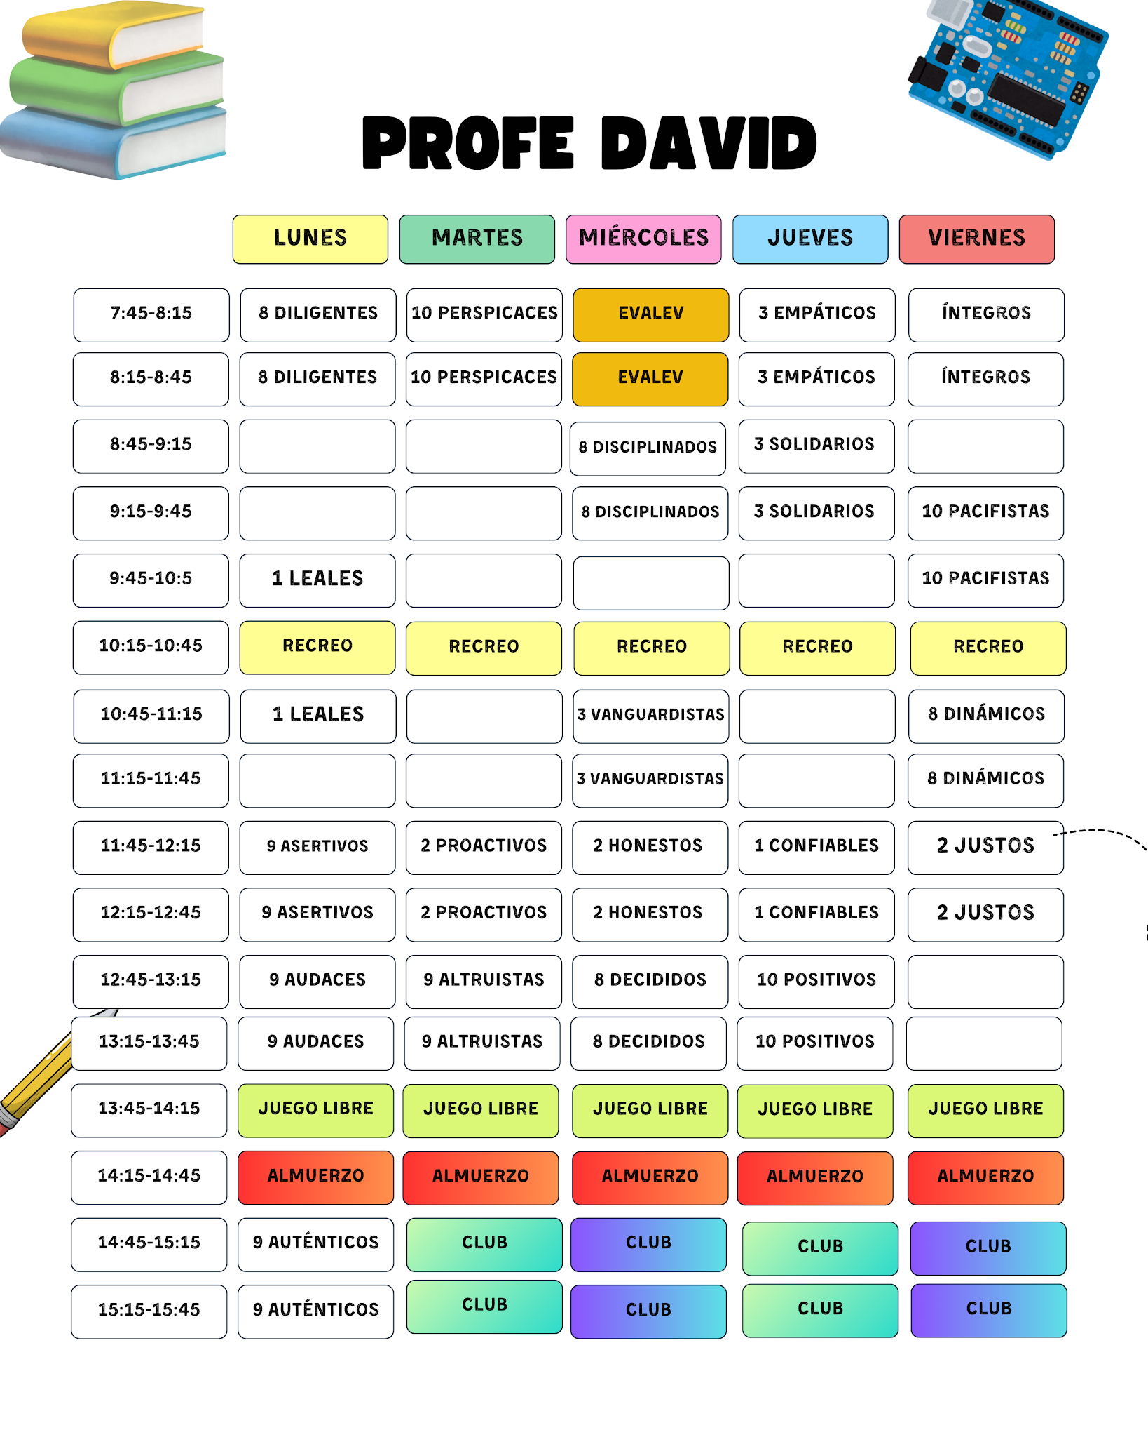
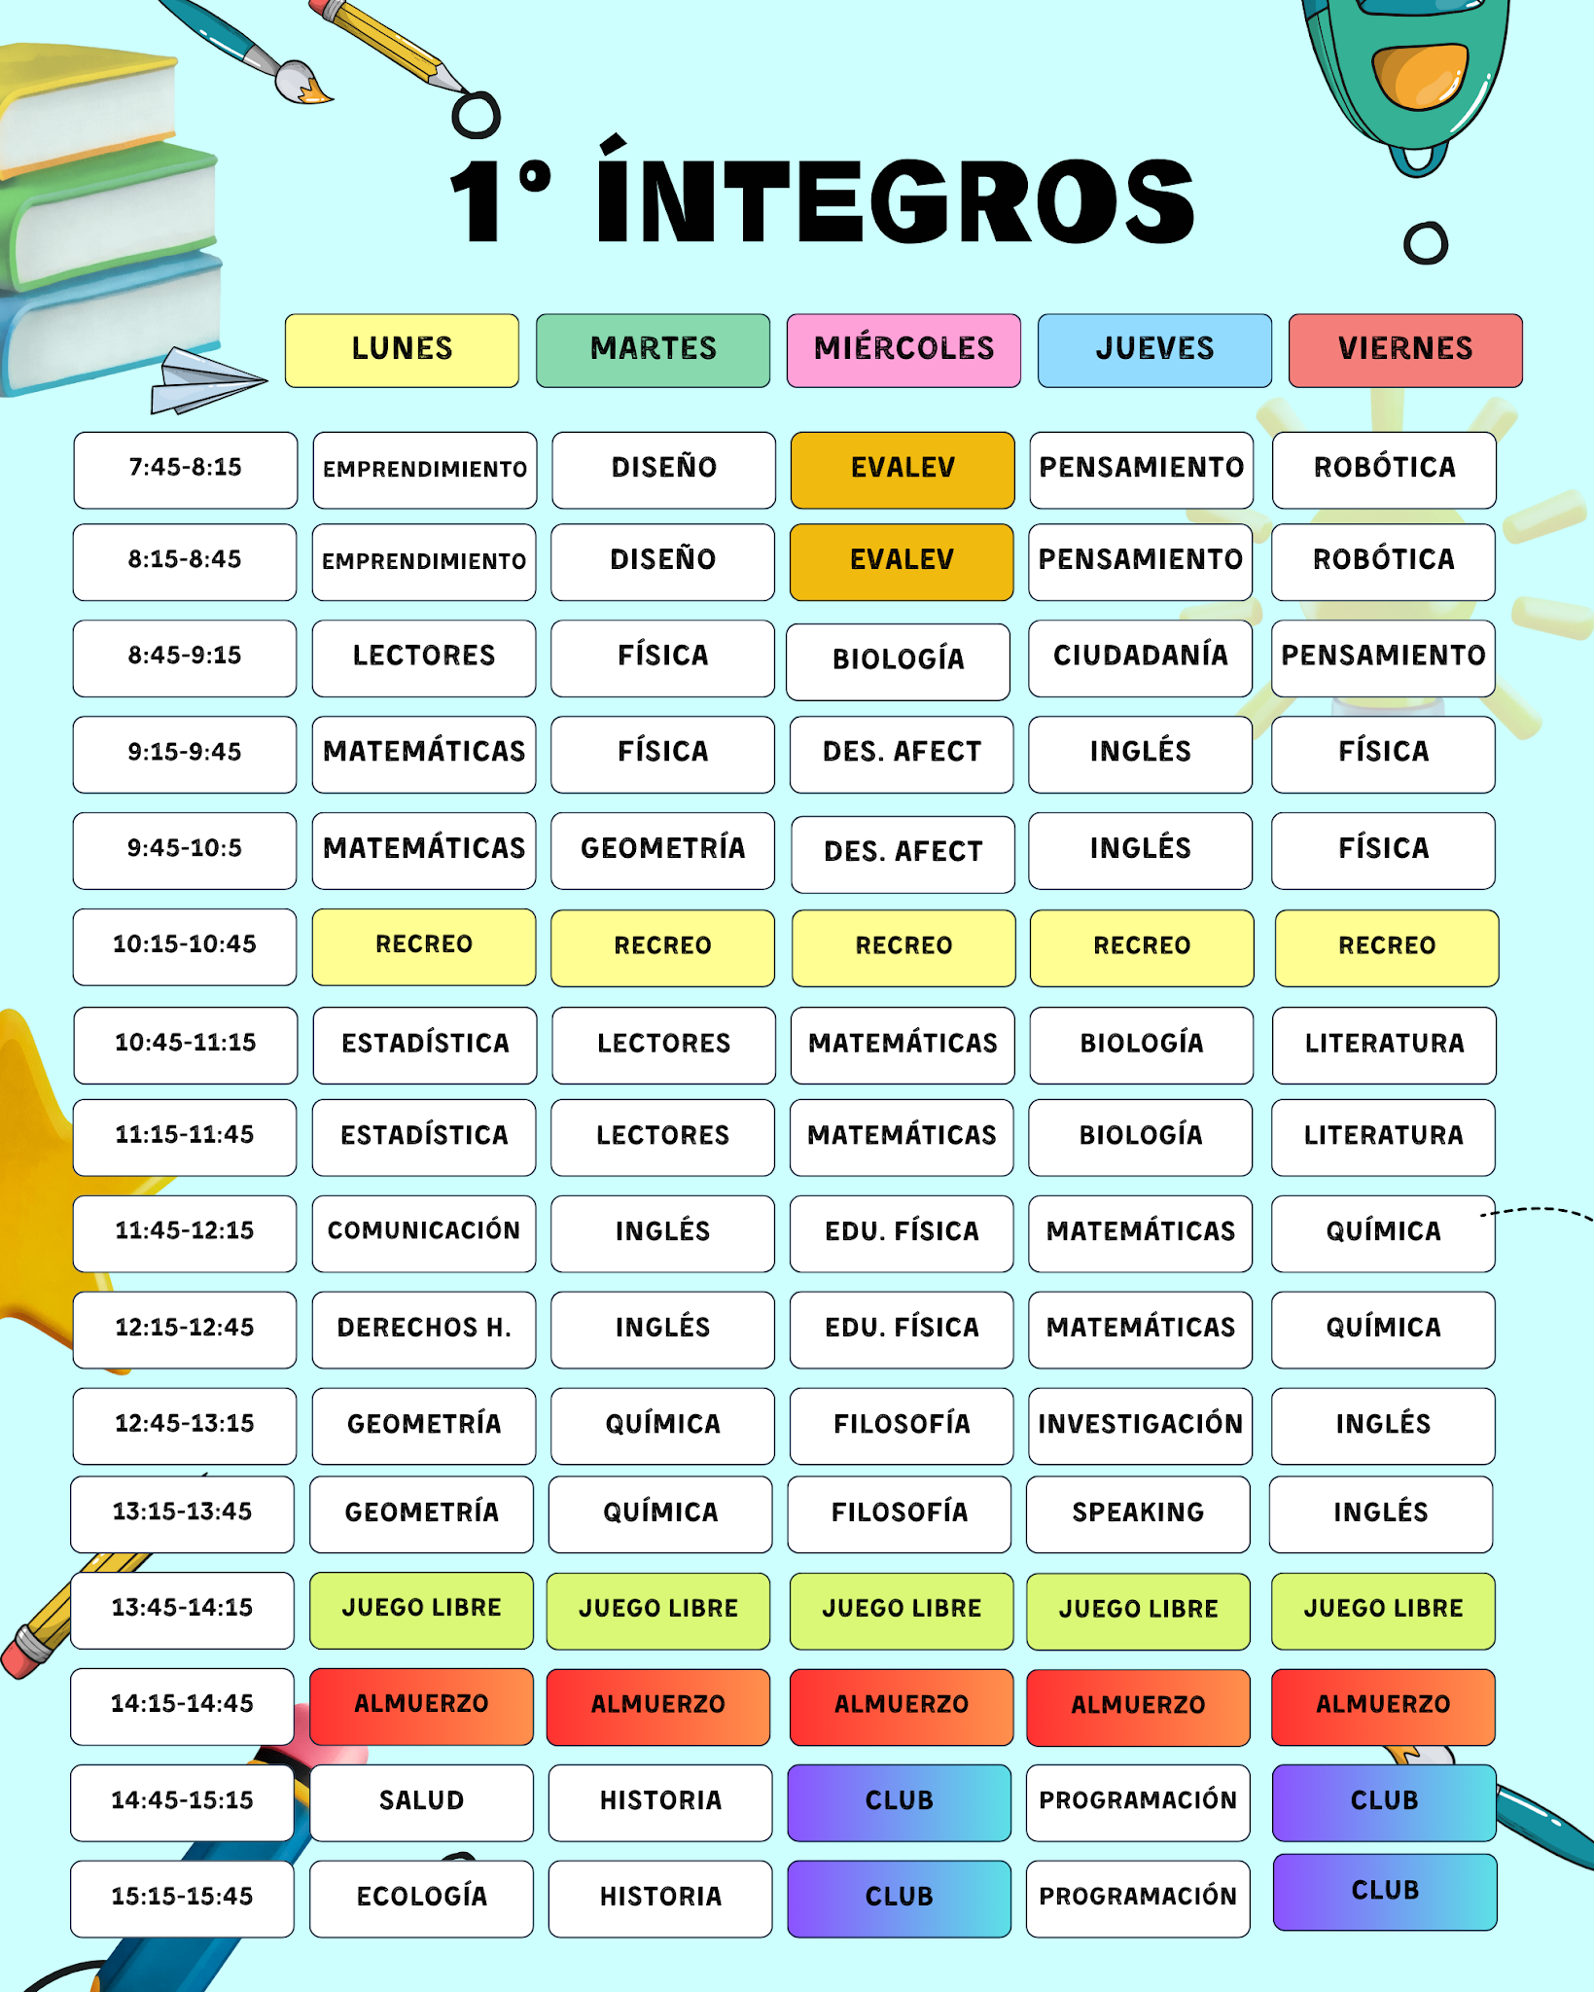
HORARIO DE CLASES
 |  | Año Lectivo 2024-2025

 | HORARIO DE CLASES DEL TUTOR |  | HORARIO DE CLASES DE LOS ESTUDIANTES

